Hoja1
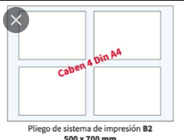
PEDIDO | 99 | Libro
Q Pag | 20

Medidas de la hoja
Largo | 15
Ancho | 21

Calculo de Numero de pliegos |  |  |  | Cantidad | PRECIO | TOTAL
Medidas del pliego |  | Largo cm | Ancho cm
 |  | 61 | 82
# de hojas por pliego |  | 4 | 4 | 16

# de pliegos a utilizar para el pedido |  |  |  | 125
# de resmas a utilizar |  |  |  | 0 | 100 | 24.93802479
1 resma contiene 500 pliegos |  |  |  |  |  | 0
# placas |  |  |  | 32 | 13.5 | 428.74285714
Doblez |  |  |  | 16 | 8 | 127.03492063
Alce |  |  |  | 16 | 8 | 127.03492063
Corte y refilado |  |  |  | 1 | 100 | 100 |  | si es a color
tinta |  |  |  | 1 | 150 | 150 |  | color | 1.3
encolado |  |  |  | 99 | 0.3 | 29.7
Movilidad |  |  |  | 1 | 200 | 200
manejo archivo |  |  |  | 1 | 100 | 100
prueba best color |  |  |  | 1 | 18 | 18 | 1305.4507232
CIF |  |  |  |  | 10% | 130.54507232
TOTAL |  |  |  |  |  | 1435.9957955

ventas lo genera

